상품제안서
송월 40수 170g 인기호텔수건 2P 풀세트 | 상품코드: F07293

 |  |  |  |  |  |  | 02-412-0044 | www.easy1.co.kr
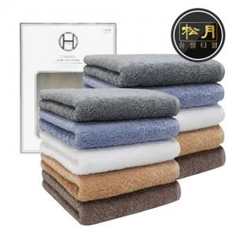

【상세/제작정보】 | 08.02 베이지 재고불가

【인쇄/포장옵션】 | 실크, 자수 / 포장지포장

【공급단가】 | 수량 | 50~ | 100~ | 500~ | 1,000~ | 2,000~
*VAT별도 | 단가 | 12,030원 | 11,630원 | 11,230원 | 10,830원 | 10,430원

【상품 URL】 | https://dev.easy1.co.kr:443/src/goods_detail.php?gdno=7293

